总体说明
 |  | 一、道具总体内容说明

 |  |  | 1. 定义 | 系统功能间交互的媒介
 |  |  |  | 具有一定的价值——使用价值 or 兑换游戏币价值
 |  |  |  | 能够存放在背包里面

 |  |  | 2. 类型
 |  |  |  | 功能类型
 |  |  |  |  | 定义 | 用于规定道具显示、逻辑限制、UI功能使用的分类方式
 |  |  |  |  | 内容
 |  |  |  |  |  | 分类名称 |  | 功能逻辑 | tips使用样式 | 文案名 | 专有结构
 |  |  |  |  |  | item | 通用类道具 | 见下 | 非装备类 | 物品
 |  |  |  |  |  | equip | 装备类道具 | 装备切页 | 属性装 | 装备 | 装备属性 | 装备套装属性 | 拥有子集结构用于定义属于哪个装备组
 |  |  |  |  |  | use | 消耗类道具 | 消耗品切页 | 非装备类 | 消耗品 | 增长属性 | 拥有子集结构用于定义食物的类型
 |  |  |  |  |  | box | 宝箱类道具 | 宝箱切页 | 非装备类 | 礼包 | 宝箱内容ID
 |  |  |  |  |  | chip | 碎片类道具 | 碎片切页 | 非装备类 | 碎片 | 合成内容
 |  |  |  |  |  | gem | 镶嵌类道具 | 木有 | 非装备类 | 宝石 | 提升属性gemId（复用基础属性表）

 |  |  | 3.通用配置结构 |  | （具体用到该结构会详细列出type）
 |  |  |  | 配置格式：type_itemID_个数，分割
 |  |  |  | type：0=NULL，1=player属性，2=怪物属性，3=道具，4=装备，5=技能，6=reward_group，7=怪物（7需要帅帅加下）
 |  |  |  | type=4，特殊格式：type_itemID_品级_强化等级_个数
 |  |  |  | type=7，特殊格式：type_怪物ID_品级_个数 |  |  |  |  |  |  |  |  |  | 、

 |  | 二、道具操作说明
 |  |  | 点击道具触发事件
 |  |  |  | 1.单次点击道具icon |  | （具体道具操作说明见 各个界面文档）
 |  |  |  |  | 背包，人物界面
 |  |  |  |  |  | 非装备道具
 |  |  |  |  |  |  | 弹出非装备道具tips
 |  |  |  |  |  |  |  | 点击除tips任意地方，退出界面
 |  |  |  |  |  | 装备类道具
 |  |  |  |  |  |  | 人物装备
 |  |  |  |  |  |  |  | 人物界面
 |  |  |  |  |  |  |  |  | 若已有装备则唤出装备属性及操作界面（具体操作界面 详见人物界面）
 |  |  |  |  |  |  |  | 背包
 |  |  |  |  |  |  |  |  | 唤出装备属性，若已装备该部位装备则弹出装备对比界面
 |  |  |  |  |  |  | 怪物装备（背包）

 |  |  |  |  |  |  |  | 唤出装备属性界面
 |  |  |  |  | 怪物界面
 |  |  |  |  |  | 怪物装备
 |  |  |  |  |  |  | 唤出装备属性及操作界面（具体操作界面 详见怪物界面）
 |  |  |  |  |  | 怪物装备替换界面（看具体怪物界面设计）
 |  |  |  |  |  |  | 唤出装备属性及操作界面，若已装备该部位装备则弹出装备对比界面

 |  |  |  |  | npc商店，商城
 |  |  |  |  |  | 选中该商品
 |  |  |  |  | 拍卖行
 |  |  |  |  |  | 选中该商品并唤出道具说明界面
 |  |  |  |  |  |  | 弹出道具说明界面除继续点击道具Icon和关闭按钮，退出界面
 |  |  |  |  | 邮箱
 |  |  |  |  |  | 唤出道具说明界面
 |  |  |  |  | 其余的均无响应

 |  |  |  | 2. 双击道具icon(拓展操作，玩家自行学习)
 |  |  |  |  | 人物界面，怪物界面
 |  |  |  |  |  | 执行将装备类道具放回背包操作
 |  |  |  |  |  |  | 若背包已满提示 你的背包已满
 |  |  |  |  | 背包界面
 |  |  |  |  |  | 执行使用该道具操作
 |  |  |  |  |  |  | 若在战斗中或任何屏蔽使用该道具场景提示 目前不可执行此操作
 |  |  |  |  | npc商店，商城（界面有显示出道具数量）
 |  |  |  |  |  | 购买该道具数量+1
 |  |  |  |  | 其余的均无响应
 |  |  | 道具背包中使用流程 |  |  | （移至背包文档）
 |  |  |  | 不可使用道具
 |  |  |  |  | 无使用按钮，只能看道具tips
 |  |  |  | 可使用道具
是否符合等级限制
使用道具
具体道具类型的特殊使用判断
提示玩家等级不足，不可使用

是否拥有需求道具
提示玩家需求道具不足，不可使用

是否满足使用次数条件
提示玩家使用次数已达上限，不可继续使用

 |  | 三、单个道具功能说明
 |  |  | 通用类道具
 |  |  |  | 基础属性
 |  |  |  |  | id | 道具配置中的唯一标识，共5位，左侧第一位指代type，后4位对应道具对应配置
 |  |  |  |  | name | 道具中文名称
 |  |  |  |  |  | 表示道具的中文名称，填写道具名称多语言ID,命名规则name_itemID_itemName(中文拼音)，如name_10001_qianghuashi，通过languageStatic表格调用
 |  |  |  |  | asset | Icon贴图资源位置
配置表中是1=null（无特殊逻辑）和通用是一回事么 |  |  |  |  | type | 道具类型 | 通过类型添加除基础结构的另外属性（添加的新属性项见各自的切页） | 对应数字
 |  |  |  |  |  | null | 物品（通用类，无特殊逻辑） | 1
 |  |  |  |  |  | chip | 碎片 | 2
 |  |  |  |  |  | gem | 宝石 | 3
 |  |  |  |  |  | box | 宝箱 | 4
 |  |  |  |  |  | use | 消耗品 | 5
 |  |  |  |  |  | equip | 装备 | 7
 |  |  |  |  | subType | 类型子集
 |  |  |  |  |  | 装备用于区分装备的类型、消耗品双倍经验药，三倍经验药子类型，其余用于道具排序，需要将道具按照在背包显示归类配置（从小到大）
 |  |  |  |  | stage | 品级 | 用于标明道具的品质
 |  |  |  |  |  | 分为6档
 |  |  |  |  |  |  | 品级 | 对应数字
 |  |  |  |  |  |  | 白 | 1
 |  |  |  |  |  |  | 绿 | 2
 |  |  |  |  |  |  | 蓝 | 3
 |  |  |  |  |  |  | 紫 | 4
 |  |  |  |  |  |  | 橙 | 5
 |  |  |  |  |  |  | 红 | 6
配置表是minlevel |  |  |  |  | minLevel | 等级下限 | 道具使用的玩家等级下限要求
 |  |  |  |  |  |  | 如level = 5的装备，则玩家低于5级时无法装备（装备为使用的一种形式）
配置表描述里缺少条件为空的情况，并且“等”字说明还有其他条件应列出 |  |  |  |  | condition | 使用条件 | 目前只有battle，non_battle |  |  | 1=non_battle，2=battle

 |  |  |  |  | times | 使用次数 | 为-1则无次数限定，填写数字单位为天，例如填1则该道具1天只能用1个

 |  |  |  |  | tips | 文案说明 | 该道具的文字说明
 |  |  |  |  |  | 用于道具tips上道具说明的显示，除装备类其余需要填写道具tips多语言ID,命名规则tips_itemID_itemName(中文拼音)，如tips_10001_qianghuashi，通过languageStatic表格调用
 |  |  |  | 绑定类型
配置表中叫做bindType |  |  |  |  | bindType | 1=不绑定，2=使用绑定，3=拾取绑定
如果没有交易功能，绑定类型就没有什么意义 |  |  |  |  |  | 不绑定 | 即从道具出生到消失 终其一生允许所有玩家间流通
 |  |  |  |  |  | 拾取绑定 | 即从道具出生到消失 终其一生禁止玩家角色间流通，包括不能在同账号的不同角色之间流通
 |  |  |  |  |  | 使用绑定 | 专指装备类道具
 |  |  |  |  |  |  | 玩家装备
 |  |  |  |  |  |  |  | 从其第一次被装备到玩家身上开始，绑定在这个角色上，只能这个角色使用，不能交易给其他玩家角色，包括同账号不同角色
 |  |  |  |  |  |  | 怪物装备
 |  |  |  |  |  |  |  | 从其第一次被装备到玩家怪物身上开始，绑定在这个角色上，只能这个角色的怪物使用，不能交易给其他玩家角色，包括同账号不同角色
 |  |  |  |  |  | 绑定范围
 |  |  |  |  |  |  | 账号绑定 | 即从道具出生到消失 终其一生能够在本账号的不同角色间传递及使用，但不能交易给其他账号的角色
 |  |  |  |  |  |  | 角色绑定 | 即道具绑定后，只能本角色使用，不能交易给其他玩家角色
 |  |  |  |  | trade | 是否可卖店 |  | 1=可，0=不可
配置表中为sellType，并且1宝石2金币 |  |  |  |  | sellType | 卖店货币类型 |  | 金币或钻石 |  | 1=钻石，2=金币，-1表示不可卖店
配置表中为sellPrice |  |  |  |  | sellPrice | 卖店价格 |  | 具体价格 |  | -1表示不可卖店
配置表中为buyType，并且1宝石2金币 |  |  |  |  | buyType | 店销售货币类型 |  | 金币或钻石 |  | 1=钻石，2=金币，-1表示不可购买
配置表中未buyPrice |  |  |  |  | buyPrice | 店销售价格 |  | 具体价格 |  | -1表示不可购买
 |  |  |  | 兑换逻辑 | exchangeID |  | （用于商店道具兑换与道具合成）
道具类型不是box之类的么，player是什么含义 | 估计程序会用jason来做配置 |  |  |  |  | 配置格式：通用配置结构
配置表中写 格式：type_itemID_品级_强化等级_个数（type=4，特殊情况） | 1、2、5、6对应的具体内容在哪体现？ |  |  |  |  | 用到的type类型：3,4（道具和装备）
 | 1、2、5、6意义是什么，其他道具类型不是有加属性和开出东西的么
 |  |  |  | 堆叠逻辑
 |  |  |  |  | stack | 单个存储位置能够放置的最大数量 |  |  | 默认为1，无上限填-1
缺少rewardId的描述

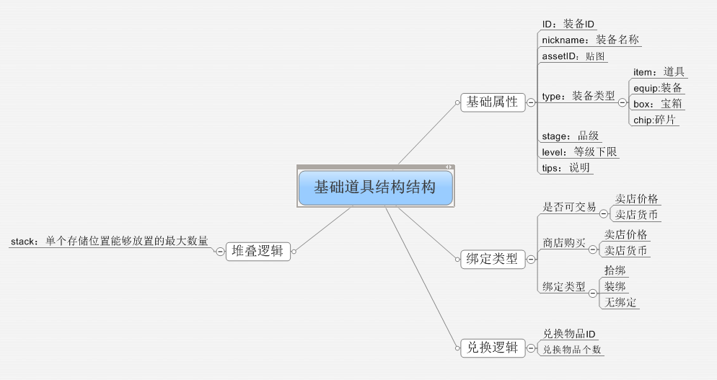

 |  |  |  | avatar id
 |  |  |  |  | 道具对应的3D表现配置id
 |  |  |  | 职业限制
 |  |  |  |  | 定义 | 道具使用要求玩家为指定的某个 or 某几个职业
 |  |  |  |  | 限定内容 | 待定
 |  |  |  |  | 限定方式 | 待定

UI表现逻辑
 | 文字色号
 |  | 系统字 | b69b87
 |  | 品质对应色号 | 见16~22行
 |  | 红色警示字 | ff0000

 | 道具属性对应ui表现说明
 |  | 1. 道具icon通用样式
 |  |  | 除tips外，其他所有icon显示位置均显示以下所有内容；
 |  |  | tips只显示边框+图片+已强化等级+绑定状态
 |  |  | 大小 | 40*40
 |  |  | 边框
 |  |  |  | 品质对边框有直接颜色影响
 |  |  |  | UI边框显示，所有出现道具icon的地方均显示此边框
 |  |  |  |  | 品质编号 | 品质分类 | 边框样式(normal) | 文案 | 道具文案色号
 |  |  |  | E | 1 | 白色 |  | 普通 | dedede
 |  |  |  | D | 2 | 绿 |  | 优质 | 5cc639
 |  |  |  | C | 3 | 蓝 |  | 稀有 | 1b85ff
 |  |  |  | B | 4 | 紫 |  | 史诗 | d130a5
 |  |  |  | A | 5 | 橙 |  | 神迹 | ef7131
 |  |  |  | S | 6 | 红 |  | 永恒 | d31c1d

 |  |  | 当前堆叠数量
 |  |  |  | icon的右下角数字显示
 |  |  |  | 仅在大于1个时显示，等于1个时不显示数字
 |  |  |  | 最大显示3位

 |  |  | 当前绑定信息（待交易系统添加后考虑）
 |  |  |  | icon的左下角显示 |  |  |  | V1.0后
 |  |  |  | 绑定则显示 |  | 非绑定则不显示

绑

 |  |  | 当前强化信息
 |  |  |  | icon的右上角显示
 |  |  |  | 有强化显示强化等级 |  |  | 未强化则不显示

 |  |  |  | 显示的强化等级颜色和该装备品质相同

 |  |  | 碎片边框样式
 |  |  |  | 颜色分类等完全同通用样式
 |  |  |  |  | 边框样式变化，左上角显示碎片标记

 |  | 2. 非装备道具tips

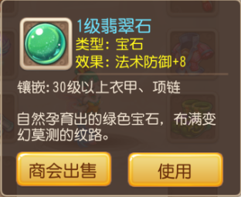
要求: 35级以后可使用
需求等级: 35
 |  |  |  |  |  |  |  | 道具名称
 | 道具Icon |  |  |  |  |  |  | 道具类型
 |  |  |  |  |  |  |  | 等级限制
镶嵌：防御力+10
镶嵌：防御力+10

 |  |  |  |  |  |  |  | 用途说明

 | 获得途径 |  |  |  |  |  |  | 可操作按钮

 |  |  | 界面中除道具名称其余文字字号统一
 |  |  |  | 统一字号
 |  |  |  | 按钮，道具名称字号

 |  |  | 界面长度随内容动态调整
 |  |  |  | UI中，固定tips页面宽度，按高做伸缩变化
 |  |  | 道具名字
 |  |  |  | 文字颜色 | 与此道具品质颜色保持一致，具体见顶部表
 |  |  |  | 名字字数 | 8个中文字
 |  |  | 道具icon
 |  |  |  | 同上述icon显示规则
 |  |  |  | 同时提示出 是否已绑定（待交易系统添加后考虑）
 |  |  |  |  | 绑定提示信息 |  | V1.0后

绑
绑

 |  |  | 道具类型
 |  |  |  | 字颜色
 |  |  |  | 文字字数 | 10个中文字
 |  |  |  | 显示当前道具的类型名称
 |  |  |  | 如：礼包、消耗品
 |  |  |  | 当配置中只配置 道具类型时，按道具类型显示文案
 |  |  |  |  | 特殊情况
 |  |  |  |  |  | 若type配置为-1时，不显示道具类型

 |  |  |  | 当配置中配置了 道具子类时，按照子类显示文案

 |  |  | 等级限制
 |  |  |  | 字颜色
 |  |  |  | 文字字数
 |  |  |  | 若有等级限制则提示等级限制
 |  |  |  | 如：需求等级：35
 |  |  |  | 若木有等级限制则不显示

 |  |  | 用途说明
 |  |  |  | 提示该道具用途
 |  |  |  | 用途字色
 |  |  |  | 文字字数 | 30个中文字（待定）
 |  |  |  | 固定用途文字显示区域大小（预留稍大一点），用途文字仅会在该区域显示

 |  |  |  | 文案：配合世界观的对该道具的形容（孔老）
 |  |  |  | 文案字色
 |  |  |  | 文字字数 | 45个中文字（待定）
 |  |  | 可操作按钮
 |  |  |  | 提示玩家该道具可进行的操作
 |  |  |  |  | 通用为 |  |  |  |  |  | 按钮状态（通用）

 |  |  |  |  |  |  |  |  |  |  |  |  | 常态

 |  |  |  |  | 若该道具可进行的操作>2,则左侧按钮替换为
 |  |  |  |  |  |  |  |  |  |  |  |  | 点击
 |  |  |  |  |  |  | 点击唤出更多操作

 |  |  |  | 显示规则（待定）
 |  |  |  |  | 当该道具只存在丢弃和使用操作时，则只显示丢弃和使用按钮（使用在右，丢弃在左）
 |  |  |  |  | 若该道具存在2个以上操作时，则丢弃按钮转换为更多按钮，玩家点击更多按钮可唤出更多的按钮选择操作
 |  |  |  |  | 具体还要看背包的设计

 |  |  |  | 按钮逻辑
 |  |  |  |  | 丢弃按钮
 |  |  |  |  |  | 弹出丢弃确认二级
 |  |  |  |  | 使用按钮
 |  |  |  |  |  | 判断是否可以使用，不可使用则按照不同类型道具弹出不同提示（具体 待定义）
 |  |  |  |  |  | 可使用则对应相应的操作界面
 |  |  |  |  |  | 不可使用
 |  |  |  |  |  |  | 场景 | 提示
 |  |  |  |  |  |  | 战斗中 | 战斗中该物品不可使用
 |  |  |  |  |  |  | 未在战斗中 | 请在战斗中使用该物品
 |  |  |  |  |  |  | 等级限制 | 未达到使用等级，不可使用该道具
 |  |  |  |  |  |  | 达到使用次数 | 已达到使用上限次数，无法继续使用
 |  |  |  |  |  |  | 本身就不能用 | 该物品不可直接使用，请到对应界面使用
 |  |  | 具体非装备操作按钮 详见背包界面

 |  |  | 显示位置
 |  |  |  | 具体界面具体定义该tips弹出的位置
 |  |  | 窗口状态 | 非模态
 |  |  |  | 不允许拖动，点击其他按钮或位置自动关闭该窗口
 |  |  | 获得途径（待定）
 |  |  |  | 显示该道具可以在哪里获得，固定显示区域大小（预留4个显示位置，若木有则显示为空）
 |  |  |  | 需要有超链接指引玩家，玩家点击获得途径时会自动跳转至该界面（副本入口或活动入口）
 |  |  |  | 产出标题 | （暂定） | 对应跳转
 |  |  |  |  | 副本 | 副本入口
 |  |  |  |  | 活动 | 活动入口
 |  |  |  | 若存在多个副本均可产出该宠物，则只提示玩家最新开启并能够产出的副本

 |  | 3. 装备绑定确认2级
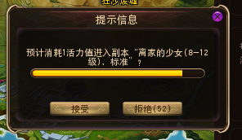
装备后即绑定，是否继续？
取消
确定
 |  |  |  |  |  |  |  |  | 提示文字： | 装备后即绑定，是否继续？

 |  |  |  |  |  |  |  |  | 按钮操作
 |  |  |  |  |  |  |  |  |  | 确定 | 点击后执行装备流程
 |  |  |  |  |  |  |  |  |  |  | 同时关闭2级

 |  |  |  |  |  |  |  |  |  | 取消 | 点击后关闭此2级页面，不做操作

 |  |  |  |  |  |  |  |  | 窗口状态 | 模态
 |  |  |  |  |  |  |  |  |  | 不允许拖动
丢弃感觉也没有存在的必要，直接卖了得了呗 |  | 5.丢弃确认2级
你确定要丢弃该物品么？
取消
确定
 |  |  |  |  |  |  |  |  | 提示文字：你确定要丢弃该物品么？

 |  |  |  |  |  |  |  |  | 按钮操作
 |  |  |  |  |  |  |  |  |  | 确定 | 点击后执行丢弃操作
 |  |  |  |  |  |  |  |  |  |  | 同时关闭2级

 |  |  |  |  |  |  |  |  |  | 取消 | 点击后关闭此2级页面，不做操作

 |  |  |  |  |  |  |  |  | 窗口状态 | 模态
 |  |  |  |  |  |  |  |  |  | 不允许拖动

 |  | 5. 开道具宝箱提示2级——有道具内容
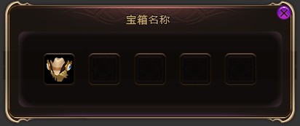
 |  |  |  |  |  |  |  |  | 标题栏显示 | 具体本次打开宝箱的名称
 |  |  |  |  |  |  |  |  | 内容 | 显示本次获得的具体道具
 |  |  |  |  |  |  |  |  |  | 一格显示一份，若获得两份相同id的道具且可堆叠则显示在相同格子里，具体堆叠逻辑见前
 |  |  |  |  |  |  |  |  |  | 显示数量
 |  |  |  |  |  |  |  |  |  |  | 一行显示5个道具
 |  |  |  |  |  |  |  |  |  |  | 最多4行，动态调整行数
 |  |  |  |  |  |  |  |  |  |  |  | 当不足5个时，只显示1行
 |  |  |  |  |  |  |  |  |  |  |  | 当不足10个时，只显示2行
 |  |  |  |  |  |  |  |  |  |  |  | 以此类推
 |  |  |  |  |  |  |  |  |  | icon规则
 |  |  |  |  |  |  |  |  |  |  | 符合标准icon显示规则
 |  |  |  |  |  |  |  |  |  | 按钮 | 右上角有关闭按钮
 |  |  |  |  |  |  |  |  |  |  | 点击后关闭此页面
 |  |  |  |  |  |  |  |  |  | 窗口状态 | 模态
 |  |  |  |  |  |  |  |  |  |  | 不允许拖动
 |  | 6.宝箱开启/获得道具
 |  |  | 获得的道具直接进包，有道具Icon飘入背包的动画，同时可以使用的直接小窗口提示便捷实用（具体逻辑 见背包文档）

道具tips产出途径
 | 配置方式

 | 配置结构
和程序确认，配置格式是否可以用下划线 | 头个位数表示产出类型大类 1=副本 2=合成 3=分解 4=商店 5=商城 6=日常 7=抽奖 8=公会 副本,商店,和公会有分支类型 | 通过_表示上一个表中大类,副本类型 合成 1=材料合成 2=宝石合成 分解 1=道具分解 2=宠物分解 商店类型 1 = 普通商店 2 = 公会商店 3 = 通天塔商店 公会 1 = 公会BOSS 2 = 公会任务 | 接左边, 剧情副本,困难本结构将增加对应的章节,关卡字段副本配置如下,1_副本ID 如 商店 普通商店为 4_1 公会商店为 4_2 如公会BOSS则需要添加公会对应的BOSS序列 如8_1_BOSS副本 ID表示第一个BOSS, 8_2_公会任务ID 公会任务则直接引导到公会任务页面即可.不必配置特定任务. 日常需要对应的日常任务的ID,如6_日常任务ID
 |  | 2
 | 显示方式

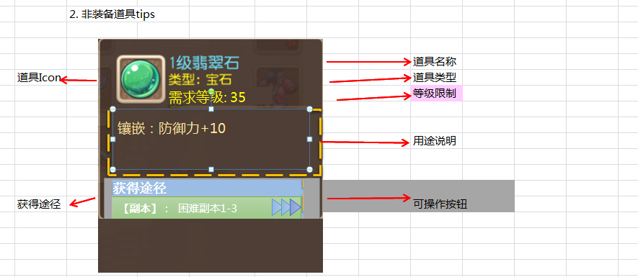

和帆爷确认一下，道具tips和装备tips排版能否排的下

右边这个箭头，补充在美术需求里

 | 显示第一大类信息 | 显示为第二类型信息 | 显示为具体章节,关卡的名称

 | 表一
 |  | 大类 | 包含内容 | 显示规则 | 跳转目标 | 开启条件 | 条件不满足时弹出提示
 |  | 副本 | 剧情副本 困难副本 通天塔 金币试炼 经验试炼 | 副本ID对应副本名称 | 对应副本的队伍选择界面 | 副本解锁 | 副本未开启 record_notopen1
 |  | 合成 | 材料合成 宝石合成 | 材料合成 宝石合成 | 材料合成界面 宝石合成界面 | 合成功能开放 | 合成功能未开启 record_notopen2
 |  | 分解 | 道具分解 宠物分解 | 道具分解 宠物分解 | 道具分解界面 宠物分解界面 | 分解功能开放 | 分解功能未开启 record_notopen3
 |  | 商店 | 公会商店 通天商店 普通商店 | 公会商店 通天商店 普通商店 | 跳转到对应的商店界面 | 对应商店开放 (公会商店需要走公会判断) | 该商店未开启 record_notopen4
 |  | 商城 |  |  | 商城界面 | 注册开放 | -
 |  | 日常 |  |  | 日常任务界面 | 注册开放 | -
 |  | 抽奖 |  |  | 抽奖界面 | 注册开放 | -
 |  | 公会 | 公会任务 公会BOSS | 公会任务界面 对应公会BOSS名称 | 公会任务界面 公会BOSS界面 | 加入公会 | 尚未加入公会 record_notopen5

 | 途径出现规则
写明何种界面是常驻界面，副本结算界面不属于常驻界面 |  | 只有在常驻界面才可以查看物品tips途径(见表1)
 |  | 否则不会出现物品获得途径.
 | 提示信息为第一大类时显示
 |  | 如果该物品产出只有第一大类信息,则仅显示为
这个改成【大类名称】：进入（文字） |  | [大类名称]: 进入(文字)
 | tips状态
 |  | 功能未开启
 |  |  | 当功能未开启时,在原有途径上方用括号,显示为红色字体,点击该位置将弹出提示: "(条件尚未达成)" |  |  |  |  | record_item_found1
 |  | 多语言

获得途径 :

[副本]: 困难3-3
[副本]: 困难1-3

补充箭头的规则：未开启功能的时候不显示，开启功能的时候显示箭头

 |  | 排版为固定两行,留足位置,为翻译预留足够空间
 |  | 当该条件未达成时,显示途径为红色并不显示跳转小箭头
写上，获取途径按照配置顺序依次显示
确认一下，配置时候有配置要求么，比如副本要排在公会之上这种 | tips长度 | tips途径最多为三行
 |  | UI最多为tips留取足够放三个获取途径个空间的长度
和程序确认，自动调节能不能做 |  | 若只配置了的产出途径不足三个则UI自动调节至适量大小.(仅仅道具tips)
 |  | 暂时要求,当获得途径条数配置不足3条时,留出空位
 |  | 文字描述保留4行文字长度,配置内容不足时,也留出空位
 | 功能跳转规则
 |  | 通过获得途径将直接进入对应的界面接口.
 |  | 如:当指向的是副本类型 如[副本]: 困难副本1-3 则直接打开困难副本1-3的阵容选择界面
 |  | 当为公会BOSS类型时则显示BOSS名称,公会任务不显示具体任务ID
描述修改，但获取途径中中仍显示具体任务ID对应的任务名称 |  | 当为日常任务时,则仅为打开日常任务界面,但获取途径中中仍显示具体任务ID对应的任务名称.(当日日常已完成时不影响操作)
 |  | 其他只有大类需要配置的途径时,点击打开相关功能界面即可;

这句话修改描述，且不关闭当前所在界面.当通过途径打开的界面返回或关闭时,仍能回到该界面. |  | 且不关闭当前所在界面.当通过途径打开的界面返回或关闭时,仍能回到该界面.
 | 当前界面的途径 |  |  | record_item_found2
 |  | 若引导途径指向的是当前界面,界面不会跳转弹出提示,"目标功能已经打开."

 | 多次途径跳转
 |  | 若通过道具获取跳转打开的界面也存在物品tips,那么在此界面通过途径跳转时,关闭之前的途径起始界面
 |  | 例如从背包打开跳转至合成时,通过合成界面查看到宝石tips,通过此tips跳转到副本界面时,关闭背包界面.

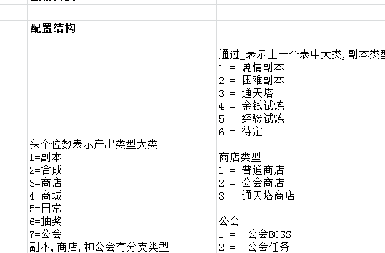
和程序确认，是“跳转之后能否保留前一个界面”，还是说“跳转之后关掉前一个界面，返回后重新打开前一个界面” | 途径多语言相关
 |  | 大类 | ID
 |  | 获取途径 | handbook_huodeway
 |  | 副本 | tips_main1
 |  | 合成 | compose_title
 |  | 商店 | shop_main
 |  | 商城 | shop_store
 |  | 日常 | tips_main5
 |  | 抽奖 | tips_main6
 |  | 公会 | sociaty_title

宠物的获取途径以及宠物碎片的获取途径和雪姬兑一下 |  | 二层类
 |  | 通天塔 | towerBoss_instance_title
 |  | 金钱试炼 | tower_gold_name
 |  | 经验试炼 | tower_exp_name
 |  | 普通商店 | shop_putong
 |  | 公会商店 | shop_gonghui
不满足跳转时，是否详细提示，比如无法跳转公会时，是否提示是未加入公会还是等级太低没开启公会功能 |  | XXX商店 | towerBoss_instance_shop
 |  | 公会BOSS | sociaty_boss
 |  | 公会任务 | sociaty_task

 |  | 获得途径 | handbook_huodeway

 | 不显示tips途径的界面
 |  | 确认分解界面,确认购买界面,活力购买使用界面、宠物图鉴合成宠物确认界面、各类结算界面 (根据情况再后面添加补充)

slot规则
道具slot通用规则
 | 道具分类
 |  | 装备
 |  | 宝石
 |  | 消耗品 | 包括宝箱与消耗品
 |  | 材料 | 包括通用道具与碎片

装备
 | 装备Icon

 |  | 显示逻辑
 |  |  | 边框
 |  |  |  | 具体显示逻辑见 UI表现逻辑 道具通用边框显示逻辑
 |  |  | 当前强化信息
 |  |  |  | icon的右上角显示
 |  |  |  | 有强化显示强化等级 |  | 未强化则不显示

 |  |  |  | 显示的强化等级颜色和该装备品质相同

 | 装备Icon响应规则
 |  | 分为2种情况：
 |  |  | 点击装备Icon，响应整体装备属性界面，具体调用哪个在具体界面说明
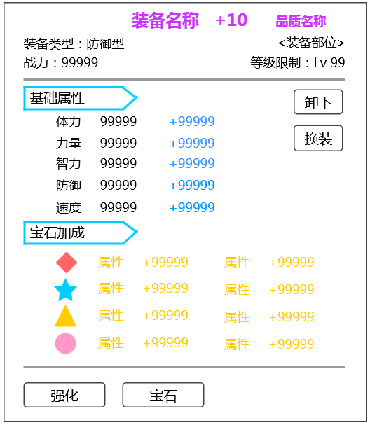

 |  |  |  |  | 状态一 |  | 状态二 | 状态三

 |  |  | 点击装备Icon，无响应（默认方式）
宝石
 | 宝石Icon
2

 |  | 显示逻辑
 |  |  | 边框
 |  |  |  | 具体显示逻辑见 UI表现逻辑 道具通用边框显示逻辑
 |  |  | 当前堆叠数量
 |  |  |  | icon的右下角数字显示
 |  |  |  | 仅在大于1个时显示，等于1个时不显示数字
 |  |  |  | 最大显示3位
 |  |  | 特殊逻辑
 |  |  |  | 作为需求材料时，当前堆叠数量不显示

 |  | 宝石Icon响应规则
 |  |  | 点击宝石Icon，响应宝石tips（默认）
 |  |  |  | 具体tips详见道具文档 UI表现逻辑分页
 |  |  |  | 若不需要弹出tips，需要单独说明
 |  |  |  |  | 如宝石合成界面（待定）

消耗品
 | 消耗品Icon

 |  | 显示逻辑
 |  |  | 同宝石
 |  | 消耗品Icon响应规则
 |  |  | 点击消耗品Icon，响应消耗品tips（默认）
 |  |  |  | 具体tips详见道具文档 UI表现逻辑分页
 |  |  | 若存在消耗品Icon不需要弹出tips，需要单独说明

材料
 | 通用道具Icon
 |  | 显示逻辑
 |  |  | 同宝石
 | 碎片Icon

 |  | 显示逻辑
 |  |  | 边框样式变化（颜色同通用）
 |  |  | 左上角显示碎片标记
 |  |  | 当前堆叠数量
 |  |  |  | 同宝石
 |  | 材料Icon响应规则
 |  |  | 同消耗品Icon响应规则

装备类道具
 | 一、名词解释
 |  | 宠物装备：
 |  |  | 1. 装备基础属性
 |  |  |  | 会出现在一件装备基础属性中的属性
 |  |  |  |  | 属性名 | 对应属性 | 数值类型
 |  |  |  |  | strength | 力量 | 正整数
 |  |  |  |  | intelligence | 智力 | 正整数
 |  |  |  |  | speed | 速度 | 正整数
 |  |  |  |  | defense | 防御力 | 正整数
 |  |  |  |  | health | 体力 | 正整数

 |  |  | 2. 强化提升属性
 |  |  |  | 会出现在一件装备强化属性中的属性
 |  |  |  |  | 具体属性同 装备基础属性

 |  |  | 3.进阶附加属性、提升属性
附加属性的出现和变化逻辑没有 |  |  |  | 装备进阶会重置装备基础属性并重置强化等级，同时会附加0-3条新的附加属性在装备上
 |  |  |  | 具体进阶附加属性逻辑
 |  |  |  |  | 每次装备进阶都会重新roll固定条数的附加属性至装备上，roll的条数可配置（rollCount）
 |  |  |  | 提升属性同 装备基础属性
 |  |  |  | 附加属性
 |  |  |  |  | 属性名 | 对应属性 | 数值类型 | 具体定义
 |  |  |  |  | defenseWeaken | 防御穿透 | 正整数 | 攻击方无视防御方多少防御力的属性
 |  |  |  |  | critical | 暴击率 | 百分数 | 怪物暴击的可能性（暂定基础暴击率为10%）
 |  |  |  |  | criticalWeaken | 暴击抗性 | 百分数 | 减少攻击方暴击率的属性
我记得这个叫战后回复还是战后回血来着 |  |  |  |  | recovery | 战后回血 | 正整数 | 每次战斗结束（即每个对局结束）后怪物可自行回复的血量，每次副本结束怪物血量自动回满（副本层）
 |  |  |  |  | criticalDamage | 暴击伤害加成 | 百分数 | 怪物暴击后对伤害的加成（暂定基础暴击伤害加成为150%）
 |  |  |  |  | hitRate | 命中率 | 百分数 | 怪物命中的可能性
 |  |  |  |  | cureIncrease | 治疗效果加成 | 百分数 | 怪物释放治疗技能治疗量提升
 |  |  |  |  | damageReduce | 伤害减免 | 百分数 | 怪物受到伤害的减免
 |  |  |  |  | damageIncrease | 伤害加深 | 百分数 | 怪物受到伤害的加成
 |  |  | 4.装备镶嵌提升属性
 |  |  |  | 会出现在一件装备宝石属性中的属性
 |  |  |  |  | 属性名 | 对应属性 | 数值类型
 |  |  |  |  | strength | 力量 | 正整数
 |  |  |  |  | intelligence | 智力 | 正整数
 |  |  |  |  | speed | 速度 | 正整数
 |  |  |  |  | defense | 防御力 | 正整数
 |  |  |  |  | health | 体力 | 正整数
 |  |  |  |  | criticalRatio | 暴击率 | 百分数
 |  |  |  |  | criticalDmg | 暴击伤害加成 | 百分数
 |  |  |  |  | healRatio | 被治疗效果加成 | 百分数
 |  |  |  |  | energy | 前置能量 | 正整数
 |  |  |  |  | 具体属性同 装备基础属性

 |  | 人物装备：
 |  |  | 1. 人物装备基础属性
 |  |  |  | 会出现在一件装备基础属性中的属性
 |  |  |  |  | 具体属性同 装备基础属性

 |  |  | 2. 人物装备套装属性
 |  |  |  |  | 属性名 | 对应属性 | 数值类型
 |  |  |  |  | strength | 力量 | 百分数
 |  |  |  |  | intelligence | 智力 | 百分数
 |  |  |  |  | speed | 速度 | 百分数
 |  |  |  |  | defense | 防御力 | 百分数
 |  |  |  |  | health | 体力 | 百分数
 |  |  |  |  | aurumIncrease | 金属性伤害提升 | 百分数
 |  |  |  |  | woodIncrease | 木属性伤害提升 | 百分数
 |  |  |  |  | waterIncrease | 水属性伤害提升 | 百分数
 |  |  |  |  | fireIncrease | 火属性伤害提升 | 百分数
 |  |  |  |  | earthIncrease | 土属性伤害提升 | 百分数

 | 二、装备特有属性与逻辑
 |  | 根据type类型添加的结构
 |  |  | type | equip
 |  |  |  | 原有基础道具结构
 |  |  |  | equipAttId | 属性调用Id | 索引基础属性表（见后）
 |  |  |  | set | 套装调用ID | 装备套装属性表（见后）
 |  |  |  | 进阶附加属性表在装备进阶时调用
 |  |  |  | 通过数据库记录强化等级索引 装备强化属性表
 |  |  |  | classType
 |  |  |  |  | 区分怪物或角色的装备（0=无限制，1=角色，2=怪物）
 |  |  |  | strengthenLevel
 |  |  |  |  | 最大可强化等级（强化等级由数据库记录，对应装备强化属性表）
 |  |  |  | maxGem
 |  |  |  |  | 最大可镶嵌宝石个数，具体镶嵌宝石由数据库记录
配置表字段名为part |  |  |  | part
现在应该能定了吧 |  |  |  |  | 部位（装备对应的部位，具体部位待定）
 |  |  |  | durability
 |  |  |  |  | 耐久度（用于规定本装备的最大耐久度）

 |  | 基础属性表
 |  |  | 属性调用Id
 |  |  |  | 用于和道具type=equip的属性调用Id相对应
 |  |  | name
 |  |  |  | 装备名称（配置方便对应）
 |  |  | 装备基础属性（具体见上 名词解释）
 |  |  |  | 属性ID
 |  |  |  | 属性增量
 |  | 装备套装属性表
 |  |  | 套装调用Id
 |  |  |  | 用于和道具type=equip的套装调用Id相对应
 |  |  | name
 |  |  |  | 套装名称
 |  |  | set_count
 |  |  |  | 触发属性件数
 |  |  | 套装属性（具体见上 名词解释）
 |  |  |  | 属性ID
 |  |  |  | 属性增量
 |  | 装备进阶附加属性表
 |  |  | 装备ID
 |  |  |  | 对应装备ID
 |  |  | stage
 |  |  |  | 对应进阶后的品质 | 1=白（不会填1的。。），2=绿，3=蓝，4=紫，5=橙，6=红
 |  |  | value
 |  |  |  | 最多可获得几条附加属性（即重复roll几次附加属性）
 |  |  | 强化属性
 |  |  |  | 属性ID
 |  |  |  | 属性增量
 |  |  | 附加属性
 |  |  |  | 附加属性ID
 |  |  | 进阶材料（demand）
 |  |  |  | 物品ID | 若存在多个需求道具则使用；分隔ID与个数|区分几个需求道具
 |  |  |  | 需求个数
 |  | 附加属性表
 |  |  | 附加属性ID
 |  |  | 属性ID | 具体见上 名词解释。 添加NULL项表示不附加属性
 |  |  | 属性增量 | 若ID为NULL，此处填写任意值均默认为0
 |  |  | 属性权重

 |  | 装备强化属性表
 |  |  | 装备ID
 |  |  |  | 对应装备ID
 |  |  | stage
 |  |  |  | 对应装备品质 | 1=白，2=绿，3=蓝，4=紫，5=橙，6=红
 |  |  | strengthenLevel
 |  |  |  | 对应强化等级 | 暂定（1-10）
 |  |  | 装备强化属性（具体见上 名词解释）
 |  |  |  | 属性ID
 |  |  |  | 属性增量
 |  |  | 强化材料（demand）
 |  |  |  | 物品ID | 若存在多个需求道具则使用；分隔ID与个数|区分几个需求道具
 |  |  |  | 需求个数
 |  | 装备属性表
 |  |  | 装备ID
 |  |  |  | 直接填写对应装备ID
 |  |  | stage
 |  |  |  | 对应进阶后的品质 | 1=白（不会填1的。。），2=绿，3=蓝，4=紫，5=橙，6=红
 |  |  | levelAttr
 |  |  |  | 不同品级每级强化等级提升属性ID，索引基础属性表，具体装备的强化属性=强化等级*levelAttr中调用的具体属性
后边配置表中没有品级列，怎么区分不同品级 |  |  | baseAttrId
 |  |  |  | 索引基础属性表 | 对应每个品级的每个强化等级有一个属性ID
这个字段的作用是啥？ |  |  | rollCount
 |  |  |  | 附加属性roll的次数 |  | 具体进阶roll属性逻辑 见上
 |  |  | additionAttr
这个增量的作用是什么呢，附加属性只会在进阶的时候产生，如果roll一组，附加属性就固定了，与增量也无关了 |  |  |  | 附加属性ID，增量及权重
附加属性只是roll出现哪个，出现属性的数值是固定的了？ |  |  |  | 格式：属性ID_属性增量_权重，分隔
配置表中叫做消耗列表，这个字段作用描述缺失，另外type为什么能使player、monster属性以及技能？ |  |  | demand
这一坨完全没看懂 |  |  |  | 配置格式：通用配置结构
 |  |  |  | 用到的type类型：3（道具）
 |  |  | maxGem
 |  |  |  | 最大可镶嵌宝石个数，具体镶嵌宝石由数据库记录
 | 三、装备装备时逻辑 |  | （移至背包文档）
 |  |  | 首先进行使用道具判断 |  | 总体说明切页 50行
使用装备
是否为装备绑定
弹出确认装备2级
装备此道具
此道具部位此时是否已有装备
装备此道具，替换已有道具，替换下道具存放在此道具原位置
是否同意装备
装备此道具，将此装备的绑定状态置为已绑定
此道具部位此时是否已有装备
装备此道具，将此装备的绑定状态置为已绑定，替换已有道具，替换下道具存放在此道具原位置
关闭2级，取消操作
是否为已绑定

 |  |  | 图例
 |  |  |  | 执行
 |  |  |  | 是
 |  |  |  | 否

 |  | UI表现逻辑 247行

消耗类道具
 | 消耗类道具
 |  | 定义： | 通过调用 掉落列表 实现玩家点击使用时获得指定数量的指定类型的属性
 |  |  | 如：增加指定经验、 增加PL值、给怪物回血
 |  |  | 双倍经验待基础结构确认后再加
 |  |  |  | 目前定义双倍经验药水为固定副本次数经验双倍，相当于玩家使用双倍经验药水后，会在接下来的固定数量的成功结算副本经验双倍
 |  |  |  | 双倍经验结算规则：副本成功结算时，在副本结算怪物经验时，需验证玩家是否使用了双倍经验道具，若使用了则将怪物获得的经验*2，同时双倍经验道具剩余副本次数-1；若副本未成功，双倍道具不参与结算
 |  |  |  | 取整方式：
 |  |  |  |  | 单只怪物经验：副本总产出怪物经验*经验药加成/怪物个数
 |  |  |  |  | 向下取整
 |  | 根据type类型添加的结构
 |  |  | type | use
 |  |  |  | 原有基础道具结构
 |  |  | subType | 消耗品子类型
 |  |  |  | 用于背包内排序与双倍药水子类型配置
 |  |  |  |  | // 经验药水
 |  |  |  |  | USETOOLEXP = 1;
 |  |  |  |  | // 双倍药水
 |  |  |  |  | USETOOLDOUBLEEXP = 2;
 |  |  |  |  | // 三倍药水
 |  |  |  |  | USETOOLTRIPLEEXP = 3;

 |  |  | addAttrType | 属性Id
 |  |  | addAttrValue | 数量（增加该属性的多少或双倍（三倍）经验次数）

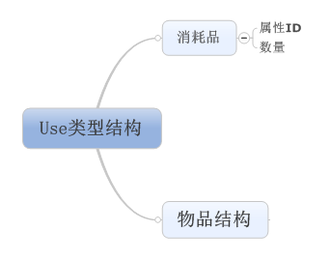

 |  |  | 属性ID（消耗品可回复属性）
 |  |  |  | HP
 |  |  |  | EXP
 |  |  |  | PL值
 |  |  |  | …
这个对应方式做什么用的？ |  |  | 属性对应数字（若不为消耗品则填-1） | //玩家钻石
 |  |  |  | CHANGE_GOLD = 1;
 |  |  |  | // 玩家金币
 |  |  |  | CHANGE_COIN = 2;
 |  |  |  | //玩家 经验
 |  |  |  | CHANGE_PLAYER_EXP = 3;
 |  |  |  | // 玩家等级
 |  |  |  | CHANGE_PLAYER_LEVEL = 4;
 |  |  |  | // 怪物经验
 |  |  |  | CHANGE_MONSTER_EXP = 5;
 |  |  |  | // 怪物等级
 |  |  |  | CHANGE_MONSTER_LEVEL = 6;
 |  |  |  | // 疲劳值
 |  |  |  | CHANGE_FATIGUE = 7;
 |  |  |  | // 友好度
 |  |  |  | CHANGE_FAV=8；
 |  |  |  | // vip等级
 |  |  |  | CHANGE_VIPLEVEL = 9;

 |  | 使用流程
 |  |  | 首先进行使用道具判断 |  |  | 总体说明切页 50行
 |  |  | 成功使用后
 |  |  |  | 确定具体道具内容
 |  |  |  | 删除此道具
 |  |  | 系统提示玩家操作成功 |  | 提示信息ID：im_record_001
 |  |  | 特殊情况说明：
 |  |  |  | 当使用此道具时，调整的属性值已达到当前最大值时
 |  |  |  |  | 道具不消失
 |  |  |  |  | 道具使用失败，触发im提示 该属性值已达到最大值，无法继续使用该道具 |  | 提示信息ID：im_record_002
 |  |  |  | 当使用此道具时，调整的属性值未达上限，使用后达到上限
 |  |  |  |  | 超过上限的部分直接消失不给，也没有特殊提示，按使用成功处理
 |  |  |  |  | 疲劳值为特殊情况（具体见 疲劳值文档）

宝箱类道具
 | 宝箱类道具
 |  | 定义： | 通过调用 掉落列表配置 实现玩家点击使用时从已设好的列表中随机获得一份道具
 |  | 根据type类型添加的结构
 |  |  | type | box
 |  |  |  | 原有基础道具结构
 |  |  |  | rewardId | 奖励列表ID
具体使用逻辑，如何判断等内容需要详细说明 |  |  |  | needItem | 使用道具需求列表 |  | 填写使用该道具需求的ItemID | 主要用于钥匙开宝箱
 |  |  |  |  | 配置格式：type_itemID_个数，分割
怎么哪都有这6个！！！！！ |  |  |  |  | 用到的type类型：3（道具）
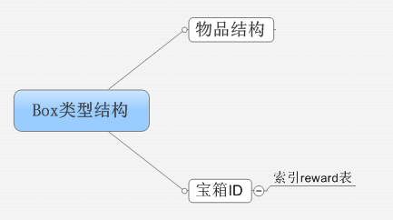
player和monster属性是如何需求的？

 |  | 特殊逻辑：
 |  |  | 可配置 多个掉落列表
 |  |  |  | 具体掉落列表配置方式同副本通用掉落 详见 副本结算文档
 |  |  | 宝箱可出道具堆数量 |  |  |  |  |  | 、
 |  |  |  | 最多占20个背包格子
 |  |  |  | 当开宝箱出了多余20个格子的道具时，只发放开出的前20个，超出部分不发放，无提示
 |  | 使用流程：
 |  |  | 首先进行使用道具判断 |  |  | 总体说明切页 50行
 |  |  | 若需求道具（钥匙）不足则提示玩家需求道具不足，不能开启宝箱 |  |  |  |  | 提示信息ID：im_record_003
 |  |  | 成功使用后
 |  |  |  | 运行 掉落列表，确定具体掉落道具内容
 |  |  |  | 删除此道具
 |  |  | 客户端收到奖励内容后
 |  |  |  | 弹出UI提示
 |  |  |  | 当包裹满时，自动转发系统邮件（具体见 邮箱文档）

碎片类道具
 | 碎片类道具
 |  | 定义：通过调用配置表实现玩家收集固定数量的该碎片即可兑换一个完整的固定道具/怪物（相当于碎片在未合成前是木有用的，只作为一个合成进度标示）
 |  |  | 如：装备碎片，怪物碎片
 |  | 根据type类型添加的结构
 |  |  | type | chip
 |  |  | subType | 1=怪物碎片，2=道具碎片
 |  |  |  | 原有基础道具结构

 |  |  |  | targetItem | 道具ID | 指用本道具合成后得到的内容
targetitem参数？还是什么 |  |  |  |  | 配置格式：type_itemID_个数，分割
怎么哪都有这6个！！！！！ |  |  |  |  | 用到的type类型：4,7（装备，怪物）

两个个数？这个个数干嘛的 |  |  |  | needCount | 需求碎片个数 |  | 没有合成功能则填写-1
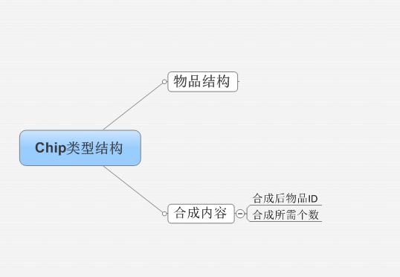

 |  | 具体使用流程 详见 合成文档

策划验收
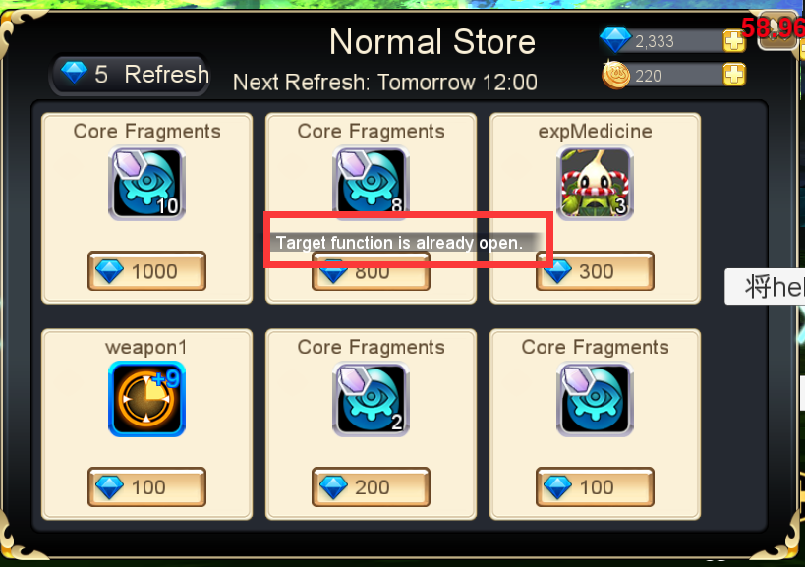
装备Icon，tips验收
 |  |  | 装备Icon
 |  |  |  | 1.未屏蔽装备堆叠上限
 |  |  |  | 2.边框与图标层级关系：目前是图标会盖住边框
 |  |  |  | 3.边框对应关系错误(已改)
 |  |  |  |  | 1=白，2=绿，3=蓝，4=紫，5=橙，6=红

 |  |  | 装备tips
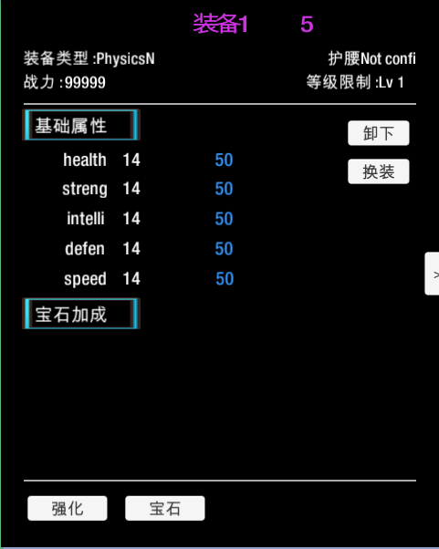
 |  |  | 1.强化属性和装备名称显示的强化等级木有+号
 |  |  | 2.装备tips内容：中英文对照ID需定义
 |  |  | 3.属性名称显示不齐
 |  |  | 4.装备名称未按照装备品级颜色变化

 |  |  | 未测试
 |  |  |  | tips上按钮具体功能（目前尚未实现）
 |  |  |  | 宝石属性显示未测试
 |  |  |  | 战力显示未测试

道具tips验收

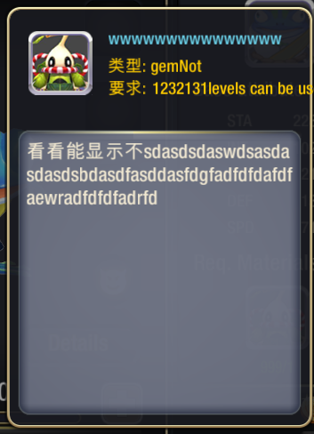
 |  |  | 道具tips
 |  |  |  | 1.点击道具tips，tips会关闭
 |  |  |  | 2.点击道具tips上icon，仍会出现tips
 |  |  |  | 3.目前的多语言配置未实现（已和小飞说明，现已实现）
 |  |  |  | 4.道具名称颜色未和道具品质相匹配
 |  |  |  | 5.要求项显示内容过多，调整文档为直接显示需求等级（已和小飞说明，现已实现）
 |  |  |  | 6.道具名称字号应比剩余文字字号大（建议）
 |  |  |  | 7.Req.LVL后多了一个冒号

 |  |  | 未测试
 |  |  |  | 获得途径目前未规划
 |  |  |  | tips出现位置目前为屏幕中心

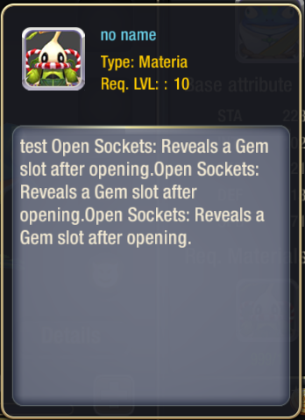

tips产出途经验收

 | 1 | 点击红色文字，未弹出提示
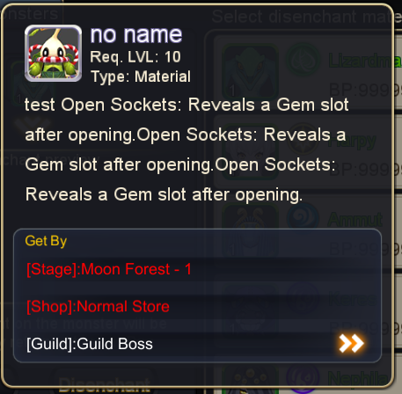
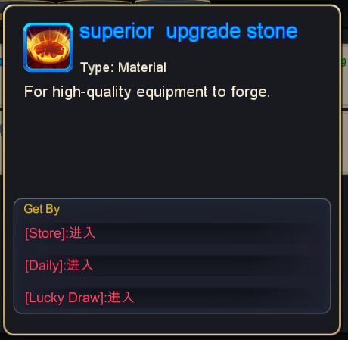

 | 2 | 在装备分解界面继续点击跳转装备分解，未弹出提示
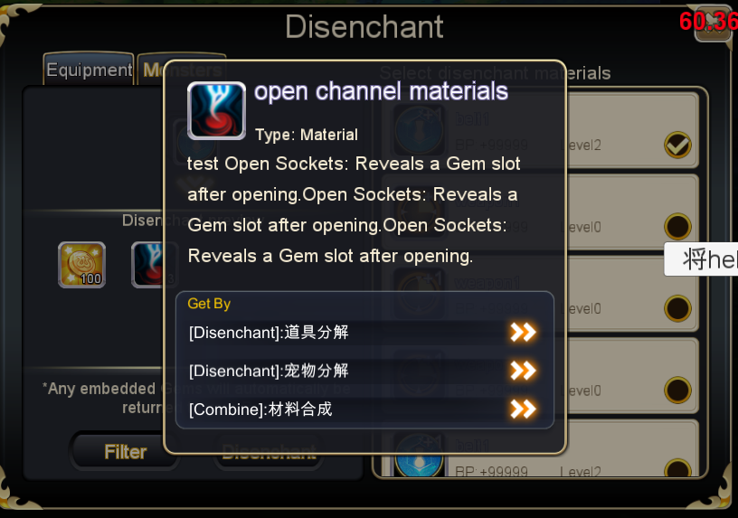

 | 3 | 装备目前还木有产出途径
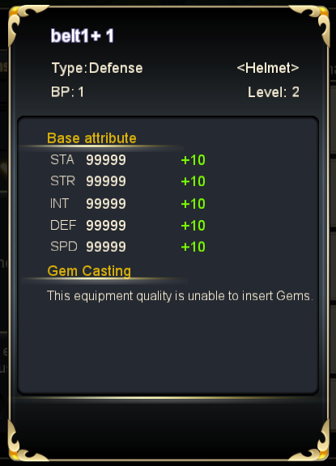

 | 4 | 结算未屏蔽道具产出途径
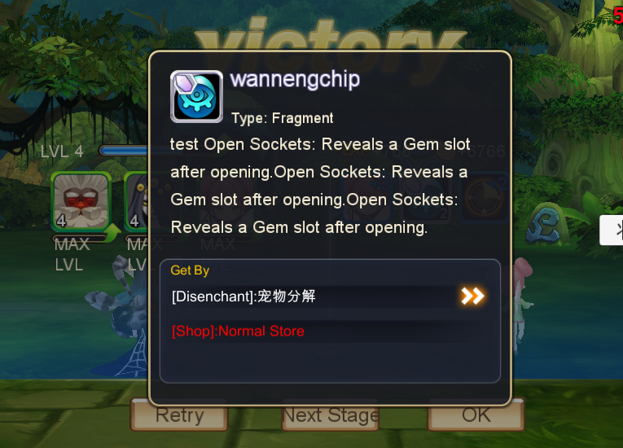

 | 5 | 目前只测试了合成、分解；功能未开启未测试

 | 6 | 配置指引之副本入口后返回，会回到原界面但是仍会打开副本选择界面
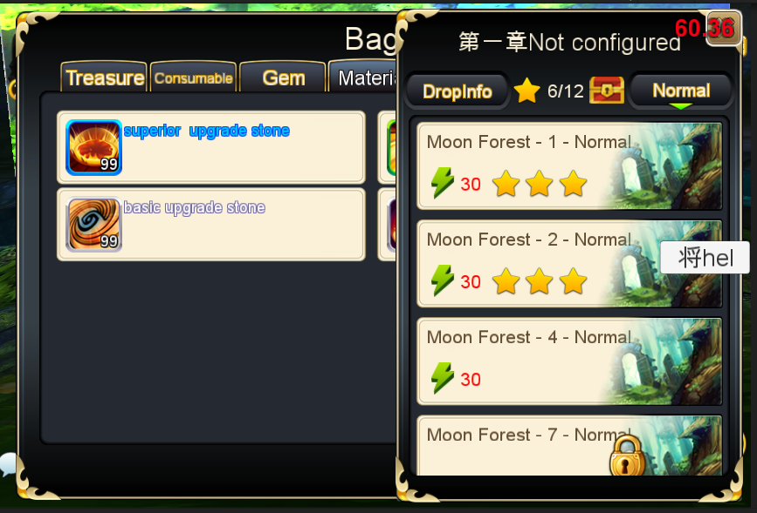

 | 7 | 商城、日常、抽蛋后面的进入应该是多语言，ID：tips_go
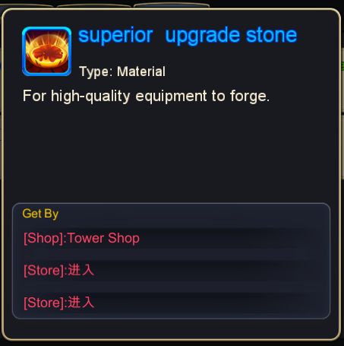

 | 8 | 点击跳转商店会弹出 提示，这个貌似不应该有

道具美术需求
道具美术需求
1 | 道具边框 |  | 品质编号 | 品质分类 | 边框样式(normal) | 文案 | 道具文案色号
 |  |  | 1 | 白 |  | 普通 | dedede
 |  |  | 2 | 绿 |  | 优质 | 5cc639
 |  |  | 3 | 蓝 |  | 稀有 | 1b85ff
 |  |  | 4 | 紫 |  | 史诗 | d130a5
 |  |  | 5 | 橙 |  | 神迹 | ef7131
 |  |  | 6 | 红 |  | 永恒 | d31c1d | 文档位置
2 | 碎片边框 |  | 边框样式 |  | Icon
 |  |  |  |  | 需要左上角有碎片图标

 |  |  |  |  | 文档位置

3 | 绑定标记

绑
 | 道具Icon左下角 |  |  |  | 文档位置

4 | tips

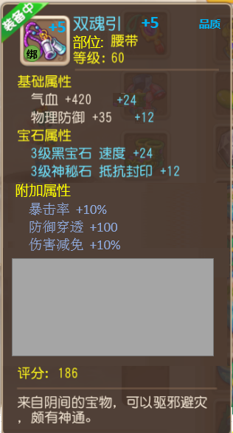
 |  | 装备

 |  |  | 1） | 装备中提示

 |  |  | 2） | tips底色和样式

 |  |  | 3） | 所有文字字号，字体，字色

 |  |  |  | 文档位置

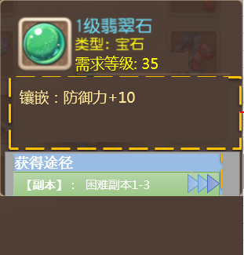
 |  | 非装备

 |  |  | 1） | tips底色和样式

 |  |  | 2） | 所有文字字号，字体，字色

 |  |  |  | 文档位置

 |  | 装备
装备名称 +5
怪物类型：肉盾型
已装备
等级限制：XX
体力 99999
力量 99999
智力 99999
速度 99999
防御 99999
+99999
+99999
+99999
+99999
+99999
基础属性
宝石加成
未开孔：开孔后将获得宝石槽
体力 99999
未镶嵌
获得途径
待定
Equipment name+5
class：Defend
Equiped
Req.Lv：XX
STA 99999
STR 99999
INT 99999
SPD 99999
DEF 99999
+99999
+99999
+99999
+99999
+99999
Basic
Runes（Pending )
No Channel: Open channel will get
gem slots
STA 99999
Unembed
Access
Pending
 |  |  | 1） | tips底色和样式

 |  |  | 2） | 所有文字字号，字体，字色

 |  |  | 3） | 宝石显示样式

 |  |  |  | 文档位置

 | 4. 装备绑定确认2级
装备后即绑定，是否继续？
取消
确定
 |  |  |  |  |  |  |  | UI底色，边框，按钮样式

 |  |  |  |  |  |  |  | 文档位置

自用
背包设计：
1.人物+背包一起 | 全屏（一半一半，道具弹出的操作界面遮挡）
2.怪物界面+怪物选择（分页）
3.怪物装备+装备操作
4.怪物技能，装备强化，装备镶嵌，装备进阶
5.背包分类直接划分
6

 |  | 3. 装备类道具tips |  |  | 装备名称,强化等级及品质
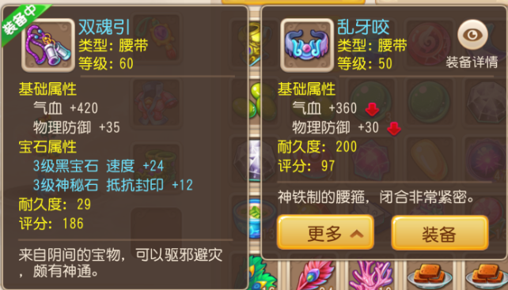
+5
+5
品质
品质
部位:
绑
部位:
绑
 | 提示玩家已装备
 | 装备Icon
 | 右上角显示装备强化等级
 | 装备部位
 | 等级限制

 |  |  |  |  |  |  |  |  |  |  | 属性对比（增/减）
 | 基础属性
 | 强化属性
 | 镶嵌属性

附加属性
暴击率 +10%
防御穿透 +100
伤害减免 +10%
 | 附加属性 |  |  |  |  |  |  |  |  |  | 可操作按钮
套装属性

无敌套装 （1/2）
无敌套装上衣
无敌套装鞋子
套装干掉
 | 套装属性
[2]
队长技：全体力量 +10%

 | 评分

 | 文案说明
 |  | 定义下： | 怪物装备：每种怪物可装备的的装备为固定线性成长类装备（如绿装+10后可进化为蓝装），具体装备个数为4-6个，每种怪物的装备固定指每种怪物可装备的装备为唯一（进化关系的不算）

 |  |  | 界面中除按钮，道具名称和品质其余文字字号统一
 |  |  |  | 统一字号
 |  |  |  | 按钮，道具名称字号
 |  |  |  | 品质字号
 |  |  | 当道具没有对应内容时，装备界面只显示已有内容
 |  |  |  | UI中，固定tips页面宽度，按高做伸缩变化
 |  |  | 装备名称,强化等级及品质
 |  |  |  | 文字颜色 | 与此道具品质颜色保持一致，具体见顶部表
 |  |  |  | 名字字数 | 8个中文字
 |  |  |  | 道具品质字数 | 2个中文字
 |  |  |  | 强化等级 | 显示出目前装备的强化等级
 |  |  |  |  | 未强化则不显示，最多+99
 |  |  |  |  | 当已强化至该阶段满时提示为+Max
 |  |  |  |  | 显示规则 | 加固定数值/Max | 正整数
 |  |  | 装备icon
 |  |  |  | 同上述icon显示规则
 |  |  |  | 同时提示出 是否已绑定
 |  |  |  | 显示已强化等级 见上
 |  |  | 提示玩家已装备
 |  |  |  | 界面左上角提示玩家装备是否已装备，若装备中则显示装备中；未装备则不提示
 |  |  | 装备部位
 |  |  |  | 显示此装备的装备部位
 |  |  |  | 字颜色
 |  |  |  | 文字字数 | 待定
 |  |  |  | 部位名称 | 待定
 |  |  | 等级限制
 |  |  |  | 显示当前道具限制的玩家使用等级下限
 |  |  |  | 字颜色
 |  |  |  | 文字字数 | 4个中文字
 |  |  |  | 数值 | 固定数值 | 正整数

 |  |  | 基础属性
 |  |  |  | 标题文字颜色
 |  |  |  | 标题文字字数 | 4个中文字
 |  |  |  | 属性名 | 具体属性文案
 |  |  |  |  | 单条字数 | 4个中文字
 |  |  |  |  | 单条颜色
 |  |  |  | 数值 | 增加的数值
 |  |  |  |  | 显示规则 | 加固定数值 | 正整数
 |  |  |  |  |  | 加百分比数值 | 百分比 |  | 如：10%
 |  |  | 强化属性
 |  |  |  | 文字颜色
 |  |  |  | 数值 | 强化提升的数值
 |  |  |  |  | 显示规则 | 加固定数值/Max | 正整数
 |  |  | 镶嵌属性
 |  |  |  | 标题文字颜色
 |  |  |  | 标题文字字数 | 4个中文字
 |  |  |  | 属性名 | 镶嵌物品名称（包含等级）+具体属性文案
 |  |  |  |  | 单条字数 | 8个中文字
 |  |  |  |  | 单条颜色
 |  |  |  | 数值 | 镶嵌提升的数值
 |  |  |  |  | 显示规则 | 加固定数值 | 正整数
 |  |  | 附加属性
 |  |  |  | 标题文字颜色
 |  |  |  | 标题文字字数 | 4个中文字
 |  |  |  | 属性名 | 具体属性文案
 |  |  |  |  | 单条字数 | 4个中文字
 |  |  |  |  | 单条颜色
 |  |  |  | 数值（颜色同属性） | 增加的数值
 |  |  |  |  | 显示规则 | 加固定数值 | 正整数
 |  |  |  |  |  | 加百分比数值 | 百分比

套装干掉 |  |  | 套装属性
 |  |  |  | 标题文字颜色
 |  |  |  | 标题文字字数 | 4个中文字
 |  |  |  | 套装名称 | 显示套装名称
 |  |  |  |  | 文字颜色
 |  |  |  | 套装件数 | （4/6）
 |  |  |  |  | “4”
 |  |  |  |  |  | 已装备tips | 显示为当前装备的此套装总数
 |  |  |  |  |  | 未装备tips | 显示为将此装备换上后此套装总数
 |  |  |  |  | “6” | 一共此套装数量
 |  |  |  |  | 文字颜色
 |  |  |  |  |  | “4”未达到最大值时 |  | （4/6） | ffb400
 |  |  |  |  |  | “4”达到最大值时 |  | （6/6） | 44ec1e
 |  |  |  | 具体每件名字
 |  |  |  |  | 已激活哪一件，那一件文字颜色变化
 |  |  |  |  | 激活标准
 |  |  |  |  |  | 已装备道具的tips | 所有此套装已装备的部件
 |  |  |  |  |  | 未装备道具的tips | 包括此件及此套装已装备的部件
 |  |  |  |  | 文字颜色
 |  |  |  |  |  | 未激活 | 灰色 | 8d8d8d
 |  |  |  |  |  | 已激活 | 紫色 | 9377fc
 |  |  |  |  | 内容显示顺序 | 缺少的部位直接跳过不显示
 |  |  |  |  |  | 待定
 |  |  |  | 提升属性
 |  |  |  |  | 激活件数 | 【n】
 |  |  |  |  |  | 包括此件及此套装已装备的部件的数量
 |  |  |  |  | 属性说明 | 配置的属性说明文案
 |  |  |  |  | 属性名 | 具体属性文案
 |  |  |  |  |  | 单条字数 | 4个中文字
 |  |  |  |  | 数值 | 增加的数值
 |  |  |  |  |  | 显示规则 | 加固定数值 | 正整数
 |  |  |  |  |  |  | 加百分比数值 | 百分比 |  | 如：10%
 |  |  |  |  | 文字颜色
 |  |  |  |  |  | 激活时 | FFB400
 |  |  |  |  |  | 未激活时 | 灰色 | 8d8d8d

 |  |  | 评分
 |  |  |  | 评定具体装备强弱的分数
 |  |  |  | 具体评定逻辑 待定
 |  |  | 文案说明
 |  |  |  | 字颜色
 |  |  |  | 文案：配合世界观的对该道具的形容（孔老）
 |  |  | 装备对比
 |  |  |  | 何时显示
 |  |  |  |  | 玩家在怪物装备界面进行怪物装备选择时,只会选择出当前怪物可装备的装备供玩家选择
 |  |  |  |  |  | 判断当前是否已装备此位置装备
 |  |  |  |  |  |  | 已装备
 |  |  |  |  |  |  |  | 显示
 |  |  |  |  |  |  | 未装备
 |  |  |  |  |  |  |  | 不显示
 |  |  |  | 显示位置
 |  |  |  |  | 玩家点击装备道具操作界面上，若有强化属性则显示在强化属性后，无则显示在基础属性后
 |  |  |  | 显示内容
 |  |  |  |  | 只显示该装备的基础属性（包括强化附加属性）与现已装备装备的基础属性（包括强化附加属性）对比的趋势,指玩家点击装备对比已装备装备，例如玩家点击装备体力+100，而玩家已装备的装备体力+60则在玩家点击装备道具操作界面上对应属性后显示
 |  |  |  |  |  | 表示有所下降
 |  |  |  |  |  | 表示有所上升
 |  |  | 显示位置
 |  |  |  | 具体界面具体定义该tips弹出的位置
 |  |  | 窗口状态 | 非模态
 |  |  |  | 不允许拖动，点击其他按钮或位置自动关闭该窗口
 |  |  | 可操作按钮
 |  |  |  | 同非装备道具操作界面
 |  |  |  | 具体装备操作按钮 详见背包界面，人物界面，怪物界面

新版装备tips
装备Icon
 | 具体逻辑同 道具icon通用样式

装备名称 +5
装备类型：肉盾型
已装备
等级限制：XX
体力 99999
力量 99999
智力 99999
速度 99999
防御 99999
+99999
+99999
+99999
+99999
+99999
基础属性
宝石加成
未开孔：开孔后将获得宝石槽
体力 99999
未镶嵌
获得途径
待定
装备tips
 | （暂未添加附加属性） |  |  |  |  |  |  |  |  | 英文版
Equipment name+5
class：Defend
Equiped
Req.Lv：XX
STA 99999
STR 99999
INT 99999
SPD 99999
DEF 99999
+99999
+99999
+99999
+99999
+99999
Basic
Runes（Pending )
No Channel: Open channel will get
gem slots
STA 99999
Unembed
Access
Pending
 |  |  | 装备基本属性

 |  |  | 装备提升属性

 |  |  | 装备宝石信息

 |  |  | 装备产出信息

 |  | 宠物界面需提示宠物可以装备的装备类型：1对1的关系

 |  | 界面中除装备名称，其余文字字号统一
 |  |  | 统一字号
 |  |  | 装备名称字号 |  |  |  |  | 多语言
 |  |  | 装备名称字色与装备当前品质颜色一致
 |  |  | 同时提示出当前装备已强化的强化等级，未强化则不显示

 |  | 当道具没有对应内容时，装备界面只显示已有内容
 |  |  | UI中，固定tips页面宽度，按高做伸缩变化

 |  | 装备Icon
 |  |  | 具体逻辑见 道具icon通用样式

 |  | 装备基本属性
 |  |  | 显示出该装备的基本属性，主要是一些限制属性与当前状态
 |  |  | 宠物类型
 |  |  |  | 提示出该装备可被装备的宠物类型 |  |  |  | 多语言
 |  |  |  | 字颜色
 |  |  |  | 显示规则
 |  |  |  |  | 宠物类型：XXX
 |  |  |  |  | 其中XXX对应该装备可被装备的宠物类型，具体见下
 |  |  |  | 通过道具类型type=equip的子类型，判定装备属于哪个装备组，并与宠物可装备的装备组属性相对应
 |  |  |  | 子类与宠物类型对应关系（待定）
 |  |  |  |  | subType | 宠物类型 | 英文对照
 |  |  |  |  | 1 | 肉盾型 | Defend
 |  |  |  |  | 2 | 物理型 | Physics
 |  |  |  |  | 3 | 法术型 | Magic
 |  |  |  |  | 4 | 辅助型 | Support
 |  |  |  | 设计目的：1.装备拆分的属性主要是区分宠物的主要定位（拆分出该类型宠物的共通属性），宠物自身属性的成长才带来更细化的倾向，如肉盾型中的体力型与防御型
 |  |  |  |  | 2.弱化玩家对装备属性倾向的追求，就是不需要玩家想那么多啦

 |  |  | 必要等级
 |  |  |  | 显示当前装备限制的玩家使用等级下限
 |  |  |  | 字颜色
 |  |  |  | 显示规则
 |  |  |  |  | 等级限制：XX |  |  | 多语言
 |  |  |  |  | 其中XX为该装备的玩家使用等级下限，范围为1-99

 |  |  | 已装备
 |  |  |  | 提示出该装备状态是否为已被宠物装备中
 |  |  |  | 若该装备已被宠物装备中
 |  |  |  |  | 则提示 已装备 |  |  | 多语言
 |  |  |  |  | 字颜色
 |  |  |  | 若该装备未被宠物装备
 |  |  |  |  | 则无任何提示

 |  | 装备提升属性
 |  |  | 显示出该装备提升的具体属性
 |  |  |  | 显示规则
 |  |  |  |  | 最多显示5条属性提升
 |  |  |  |  | 提示出该装备基础属性的值与强化属性的值
 |  |  |  |  | 具体格式：
 |  |  |  |  |  | 属性名称 基础属性数值 +强化属性数值
 |  |  |  |  |  | 属性名称， 基础属性数值字色
 |  |  |  |  |  | 强化属性数值和“+”号字色
 |  |  |  |  |  |  | 属性名称为具体属性名称（2个中文字符） |  |  |  | 多语言
 |  |  |  |  |  |  | 基础属性数值为正整数，最大5位数，通过装备属性表中baseAttrID调用
 |  |  |  |  |  |  | 强化属性数值为正整数，最大5位，通过装备当前强化等级*装备属性表中该品质的levelAttr计算得出
 |  |  |  |  |  | 对齐方式
 |  |  |  |  |  |  | 属性名称 |  | 左对齐
 |  |  |  |  |  |  | 基础属性数值 |  | 左对齐
 |  |  |  |  |  |  | 强化属性数值 |  | 左对齐

 |  | 装备宝石信息
 |  |  | 目前定义白装与绿装不可镶嵌宝石，则不存在该信息（待定） |  |  |  |  |  | 宝石名称待定
 |  |  |  | 能够镶嵌宝石最大个数
 |  |  | 蓝装 | 1
 |  |  | 紫装 | 2
 |  |  | 橙装 | 3
 |  |  | 红装 | 4
 |  |  | 当装备品质>=蓝装时，装备宝石信息一共有3种状态
 |  |  |  | 未开孔状态（不可与后两种状态共存）
 |  |  |  | 已镶嵌宝石状态（可与未镶嵌宝石状态共存）
 |  |  |  | 未镶嵌宝石状态（可与已镶嵌宝石状态共存）

 |  |  | 未开孔状态
 |  |  |  | 指装备仍未通过开孔开启宝石槽，无法镶嵌宝石
 |  |  |  | 此时提示玩家
 |  |  |  |  | 未开孔：开孔后将获得宝石槽 |  |  |  | 多语言
 |  |  |  |  | 字色

 |  |  | 已镶嵌宝石状态
 |  |  |  | 指装备已镶嵌了宝石
 |  |  |  | 显示规则
 |  |  |  |  | 显示出已镶嵌宝石的形状与颜色，提升属性名称与数值，具体颜色和形状表现内容待定义
 |  |  |  |  | 显示格式
 |  |  |  |  |  | 已镶嵌宝石的形状与颜色（通过UI图片提示） 提升属性名称 数值
 |  |  |  |  |  | 提升属性名称与数值字色
 |  |  |  |  |  | 属性名称为具体属性名称（2个中文字符） |  |  |  | 多语言
 |  |  |  |  |  | 提升属性数值为正整数，最大5位数，具体数值为镶嵌宝石的属性

 |  |  | 未镶嵌宝石状态
 |  |  |  | 指该装备已可镶嵌宝石（通过开孔开了宝石槽），但是仍未镶嵌宝石
 |  |  |  | 显示规则
 |  |  |  |  | 显示出可镶嵌宝石的形状（宝石槽形状），与未镶嵌字样
 |  |  |  |  | 显示格式
 |  |  |  |  |  | 宝石槽形状（通过UI图片提示） 未镶嵌 |  |  |  | 多语言
 |  |  |  |  |  | 未镶嵌字色

 |  |  | 对齐方式
 |  |  |  | 已镶嵌宝石状态，未镶嵌宝石状态
 |  |  |  |  | 提升属性名称与未镶嵌 |  |  | 左对齐
 |  |  |  |  | 提升属性数值 |  |  | 左对齐
 |  |  |  |  | 宝石UI |  |  | 左对齐

 |  | 装备产出信息
 |  |  | 待定 | 待产出模型建立后，再订

V0.4slot规则
道具slot通用规则
 | 道具分类
 |  | 装备
 |  | 宝石
 |  | 消耗品 | 包括宝箱与消耗品
 |  | 材料 | 包括通用道具与碎片

 | 出现位置
 |  | 背包
 |  | 宠物界面（宠物换装列表，装备强化，进阶，宝石镶嵌）
 |  | 邮箱

装备
 | 装备Icon

 |  | 显示逻辑
 |  |  | 边框
 |  |  |  | 具体显示逻辑见 UI表现逻辑 道具通用边框显示逻辑
 |  |  | 当前强化信息
 |  |  |  | icon的右上角显示
 |  |  |  | 有强化显示强化等级 |  |  | 未强化则不显示

 |  |  |  | 显示的强化等级颜色和该装备品质相同

 | 装备Icon响应规则
 |  | 分为2种情况：
 |  |  | 点击装备Icon，响应整体装备属性界面

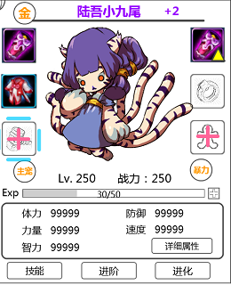
 |  |  |  | 列举Icon位置
 |  |  |  |  | 宠物装备界面

 |  |  |  |  | 宠物换装列表界面
 |  |  |  |  |  | 特殊逻辑
 |  |  |  |  |  |  | 屏蔽卸下与换装按钮
 |  |  |  |  | 背包
 |  |  |  |  |  | 特殊逻辑
 |  |  |  |  |  |  | 屏蔽所有可操作按钮
 |  |  |  |  | 暂时木有啦（有了再添加）

 |  |  | 点击装备Icon，无响应（默认方式）
 |  |  |  | 列举Icon位置
 |  |  |  |  | 邮箱中装备Icon
 |  |  |  |  | 装备强化界面：被强化装备Icon
 |  |  |  |  | 装备进阶界面：被进阶装备Icon
 |  |  |  |  | 宝石镶嵌界面：被镶嵌宝石装备Icon
 |  |  |  |  | 有了继续添加

宝石
 | 宝石Icon
2

 |  | 显示逻辑
 |  |  | 边框
 |  |  |  | 具体显示逻辑见 UI表现逻辑 道具通用边框显示逻辑
 |  |  | 当前堆叠数量
 |  |  |  | icon的右下角数字显示
 |  |  |  | 仅在大于1个时显示，等于1个时不显示数字
 |  |  |  | 最大显示3位
 |  |  | 特殊逻辑
 |  |  |  | 作为需求材料时，当前堆叠数量不显示

 |  | 宝石Icon响应规则
 |  |  | 点击宝石Icon，响应宝石tips（默认）
 |  |  |  | 具体tips详见道具文档 UI表现逻辑分页
 |  |  |  |  | 列举Icon位置
 |  |  |  |  |  | 邮箱
 |  |  |  |  |  | 背包
 |  |  |  |  |  | 宝石镶嵌选择宝石列表
 |  |  |  |  |  | 暂时木有啦（有了再添加）
 |  |  |  | 若不需要弹出tips，需要单独说明
 |  |  |  |  | 如宝石合成界面（待定）

消耗品
 | 消耗品Icon

 |  | 显示逻辑
 |  |  | 同宝石
 |  | 消耗品Icon响应规则
 |  |  | 点击消耗品Icon，响应消耗品tips（默认）
 |  |  |  | 具体tips详见道具文档 UI表现逻辑分页
 |  |  | 若存在消耗品Icon不需要弹出tips，需要单独说明

材料
 | 通用道具Icon
 |  | 显示逻辑
 |  |  | 同宝石
 | 碎片Icon

 |  | 显示逻辑
 |  |  | 边框样式变化（颜色同通用）
 |  |  | 左上角显示碎片标记
 |  |  | 当前堆叠数量
 |  |  |  | 同宝石
 |  | 材料Icon响应规则
 |  |  | 同消耗品Icon响应规则

